La ficha Desarrollador
La ficha Desarrollador
1. Habilitar la ficha Desarrollador (Programador en Excel 2007 y 2010) La Ficha Desarrollador no está activa por defecto en Excel y es necesario habilitarla para poder trabajar con macros. Según la versión de Excel, se hace de forma distinta: - En Excel 2007: Botón de Office / Más frecuentes / Activar la tercera casilla - En Excel 2010-2013 y 2016: Archivo / Personalizar la cinta de opciones / Activar la casilla de "Ficha Desarrollador" que hay en el panel de la derecha ACEPTAR

 | Excel 2010 - 2013 - 2016
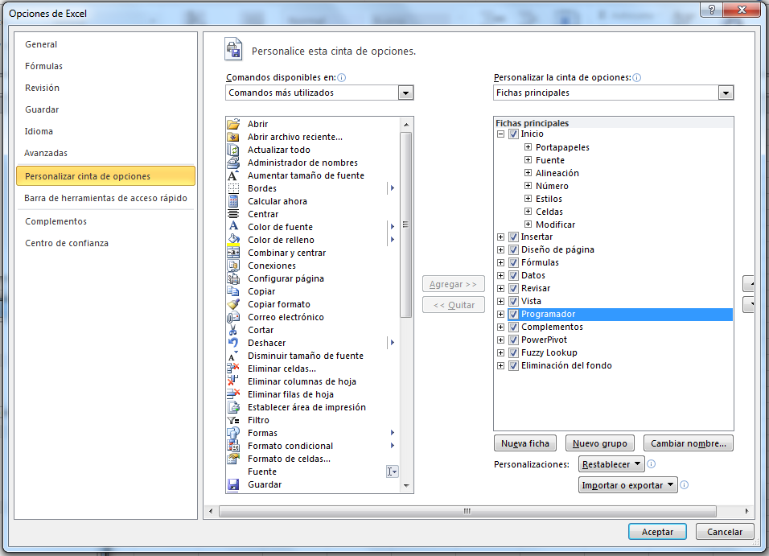

2. ¿Para qué sirve? La Ficha Programador contiene todas las herramientas relativas al manejo de macros y a la programación en VBA (Visual Basic for Applications). Comentaremos más adelante los comandos del grupo "Código". El grupo de comandos "Controles" contiene lo necesario para introducir controles especiales (botones, cuadros de lista, casillas de verificación, etc.)

3.El grupo de botones 'Código' de la ficha Desarrollador Botón Visual Basic: Sirve para acceder al editor de VBA (Visual Basic for Applications). También podemos acceder a dicho editor mediante ALT+F11. Botón Macros: Cuando hayamos grabado o escrito Macros, podremos ejecutarlas, modificarlas o eliminarlas desde aquí este botón. Botón Grabar Macro: Al activarlo, se abre un cuadro de diálogo para dar nombre a la macro que va a comenzar a grabarse a continuación. Botón Usar referencias relativas: Cuando se activa, las macros que se graben, se reproducirán a partir de la hoja y celda en la que nos encontremos, NO forzosamente en la que se grabaron. Botón Seguridad de macros: Al hacer clic se abre el Centro de Confianza de Excel, concretamente en la opción de "Configuración de macros", donde podremos habilitar o no las macros.

